災害一覧画面_1
System name

Tên màn hình

 | [1] Định nghĩa màn hình

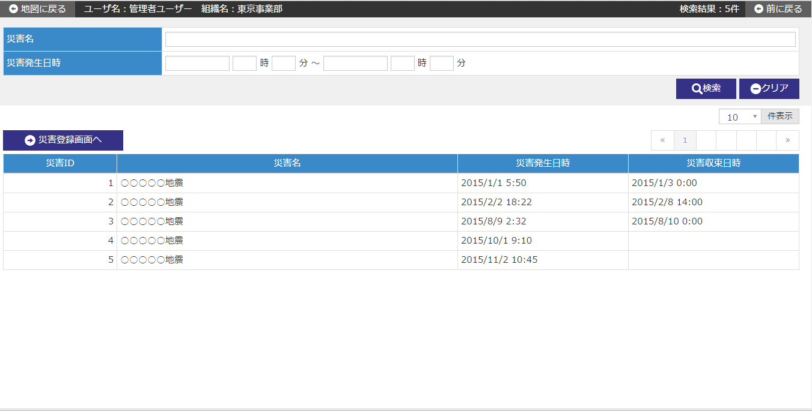

 | № | Giải thích
 | 1 | [Search area]
 |  | - Chỉ extract thông tin thảm họa tương ứng với điều kiện tìm kiếm rồi hiển thị filter danh sách.

 |  | [Button tìm kiếm]
 |  | Tìm kiếm thông tin thảm họa tương ứng với điều kiện nhập bằng cách nhấn nút và hiển thị kết quả ở vùng danh sách.
 |  | [Button clear]
 |  | Cho các mục trong vùng tìm kiếm trở về trạng thái khi hiển thị khởi tạo.

 | 2 | [Vùng danh sách tên thảm họa]
 |  | - Hiển thị danh sách thông tin tên thảm họa.
 |  | - Đối với danh sách tên thảm họa thì hiển thị khởi tạo sau khi đã sắp xếp lại theo các mục sắp xếp dưới đây.
 |  |  | Sort item | Thứ tự sort
 |  |  | ID thảm họa | Giảm dần

 |  | [Button đến màn hình đăng ký thảm họa]
 |  | Di chuyển đến màn hình đăng ký thảm họa bằng cách nhấn nút.
 |  | [Chọn dòng của danh sách]
 |  | Khi di chuyển chuột vào dòng trong danh sách và nhấn vào dòng đó,
 |  | Di chuyển đến màn hình chi tiết thảm họa tương ứng với bản ghi đã được chỉ định.

災害登録画面_1
System name

Tên màn hình

 | [1] Định nghĩa màn hình

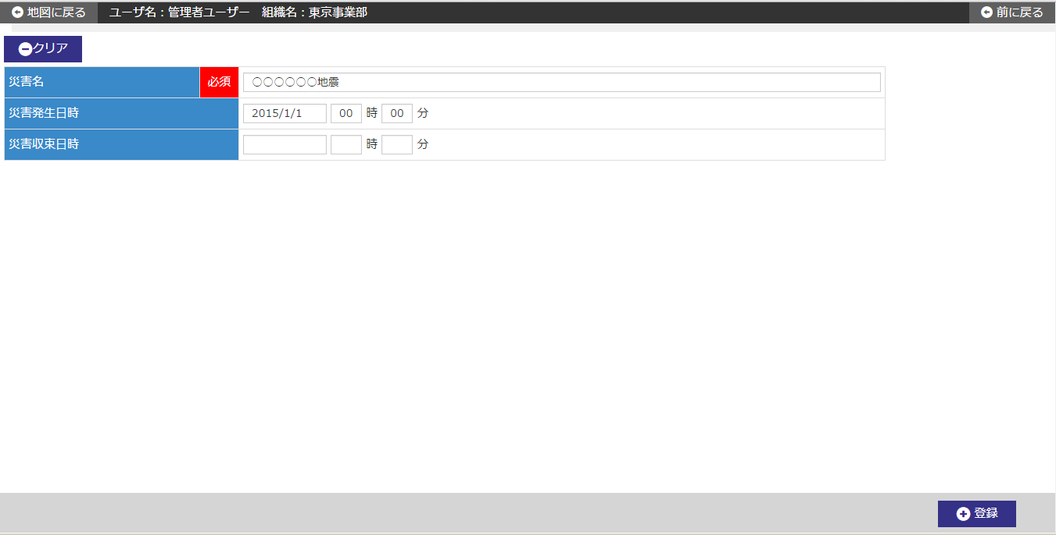

 | № | Giải thích
 | 1 | [Vùng đăng ký thảm họa]
 |  | - Đăng ký mới thông tin thảm họa.

 |  | [Ngày giờ phát sinh thảm họa]
 |  | Hiển thị khởi tạo Ngày giờ hệ thống + 00 giờ 00 phút tại ngày giờ phát sinh thảm họa.
 |  | [Button đăng ký]
 |  | Đăng ký mới thông tin thảm họa bằng cách nhấn nút.
 |  | - Hiển thị dialog xác nhận đăng ký.
 |  | - Sau khi đăng ký mới thì di chuyển đến màn hình chi tiết thảm họa.
 |  | [Button clear]
 |  | Cho các item input trong màn hình quay về trạng thái khi hiển thị khởi tạo.

災害詳細画面_1
System name

Tên màn hình

 | [1] Định nghĩa màn hình

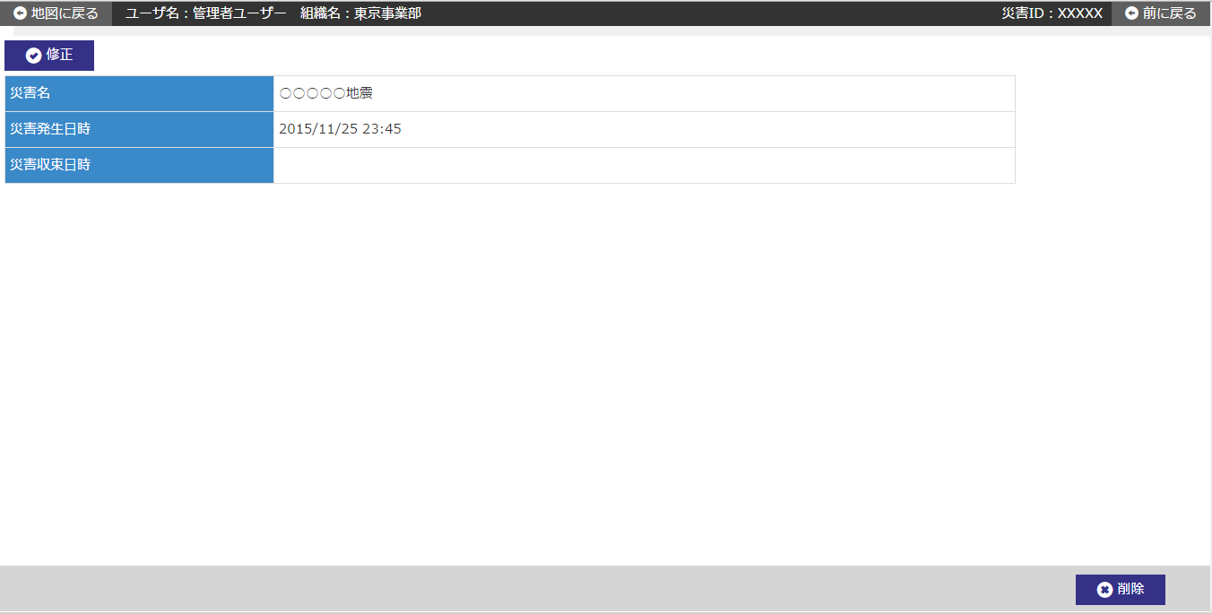

 | № | Giải thích
 | 1 | [Vùng chi tiết thảm họa]
 |  | - Hiển thị thông tin thảm họa từ ID thảm họa đã được chỉ định tại màn hình trước.

 |  | [Button chỉnh sửa]
 |  | Di chuyển đến màn hình chỉnh sửa thảm họa của ID thảm họa đã chỉ ịnh bằng cách nhấn nút.
 |  | [Button xóa]
 |  | Xóa thông tin thảm họa của ID thảm họa đã chỉ định bằng cách nhấn nút.
 |  | - Hiển thị dialog xác nhận xóa.
 |  | - Sau khi hoàn thành xóa thì di chuyển đến màn hình danh sách thảm họa.
 |  | ※Trường hợp có thông tin tình trạng thiệt hại liên quan đến thông tin thảm họa tương ứng thì không thể xóa.
 |  | ※Trường hợp có thông tin free word liên quan đến thông tin thảm họa tương ứng thì không thể xóa.

災害修正画面_1
System name

Tên màn hình

 | [1] Định nghĩa màn hình

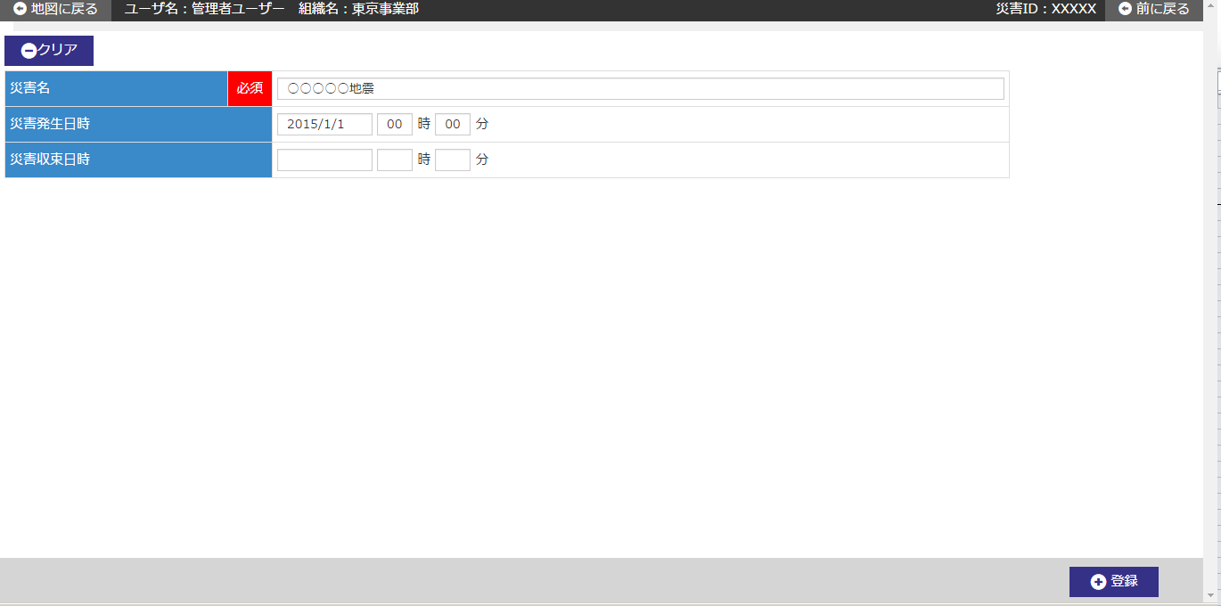

 | № | Giải thích
 | 1 | [Vùng chỉnh sửa thảm họa]
 |  | - Hiển thị khởi tạo thông tin thảm họa từ ID thảm họa đã được chỉ định tại màn hình trước.

 |  | [Button 登録/đăng ký]
 |  | Đăng ký chỉnh sửa thông tin thảm họa bằng cách nhấn nút.
 |  | - Hiển thị dialog xác nhận chỉnh sửa.
 |  | - Sau khi đăng ký chỉnh sửa thì di chuyển đến màn hình chi tiết thảm họa.
 |  | [Button clear]
 |  | Cho các item input trong màn hình quay về trạng thái khi hiển thị khởi tạo.

